草稿
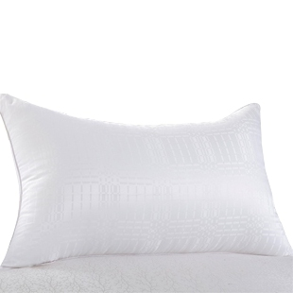
宝贝推荐语：防霉防螨虫，健康卫生，不用担心自己的皮肤会过敏，高密度缝制，不跑棉，就避免呼吸道疾病
宝贝链接：http://detail.tmall.com/item.htm?id=15070832900
宝贝图片：

（310*310白底无水印）
宝贝原价：79
宝贝标题：天天欢乐购+梦之旅家纺 床上用品 单人枕芯/纤维枕/迷倪丝柔枕头
活动价格：35.5（4.5折包邮）
提供数量：200（30以上）
上线联系ID：梦之旅家纺旗舰店
活动推荐人：
宝贝详情页面是否添加天天欢乐购的LOGO和Banner和对应链接：是

宝贝推荐语：保暖性，回弹性高，100%磨毛棉布且布料无拼接，做工精细，不易起球，不易静电
宝贝链接：http://detail.tmall.com/item.htm?id=13585238402
宝贝图片：（310*310白底无水印）
宝贝原价：198
宝贝标题：天天欢乐购+包邮 梦之旅家纺 正品 床上用品 被子/磨毛冬被 暖绒春秋被
活动价格：95.04（4.8折包邮）
提供数量：200（30以上）
上线联系ID：梦之旅家纺旗舰店
活动推荐人：
宝贝详情页面是否添加天天欢乐购的LOGO和Banner和对应链接：是

